ejer borrardor no valido
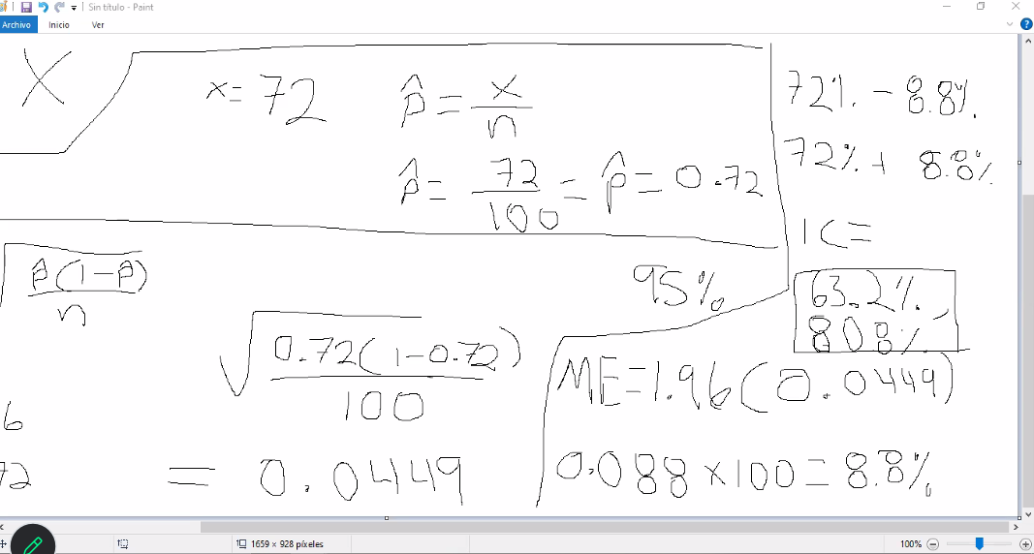
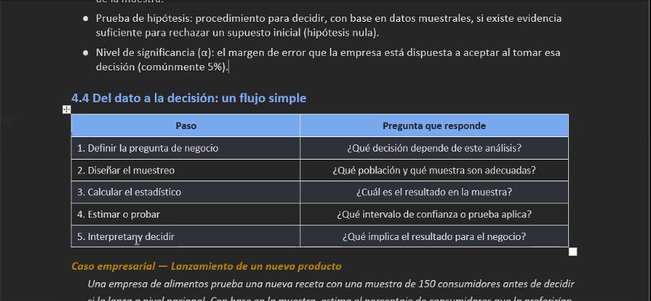
Un call center analiza el histograma del tiempo de espera de sus llamadas y detecta una fuerte asimetría positiva: la mayoría de las llamadas se atienden rápido, pero una "cola" de casos tarda mucho más. Basándose en esto, el equipo decide reportar la mediana y ciertos percentiles (no solo el promedio) como indicador de servicio al cliente, y enfoca recursos en reducir esos casos extremos.

clientes | satisfechos | insatisfechos |  | satisfechos |  | nivel de satisfaccion
100 | 72% | 28% |  | X= | 72 | P = x/n
 |  |  |  |  |  | 0.72
Identificar posblacion y muestra
N= 1000 poblacion |  |  |  |  |  | intervalo confianza dado por el ejercicio 95%
n= 100 muestra

proporcion |  |  | intervalo confianza
IC = p + z raiz p(1-p)/n fin raiz
z = 1.96 | 1.96 | IC= | 0.0449 |  |  |  | indice confianza - 8.8%
p = 0.72 | 0.72 |  |  |  |  |  | 72% + 8.8 %
n = 100 | 100 |  |  |  |  |  | IC=
 |  |  | ME = | 1.96 (0.0449) |  |  | 63.2
 |  |  |  | 0.088 X 100 = 8.8% |  |  | 808%

Hoja2
1-0.025 | es igual a
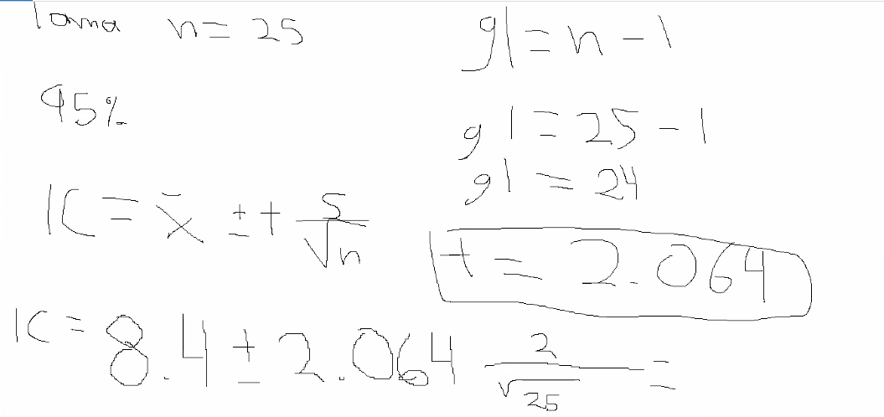

 | Confianza | alfa | Z nivel confianza
 | 90% | 0.10 | 1.645
 | 95% | 0.05 | 1.96
 | 99% | 0.01 | 2.576

 | minutos | llamadas |  | tamaño muestra (n) | alfa
media | 8.4 | 25 |  | 25 | 0.05

 |  |  |  |  |  | gl= n-1
S= | 2 |  |  |  |  | gl = 25-1
 |  |  |  |  |  | gl=24
95%
 |  |  |  |  |  | es=+ - 2.064

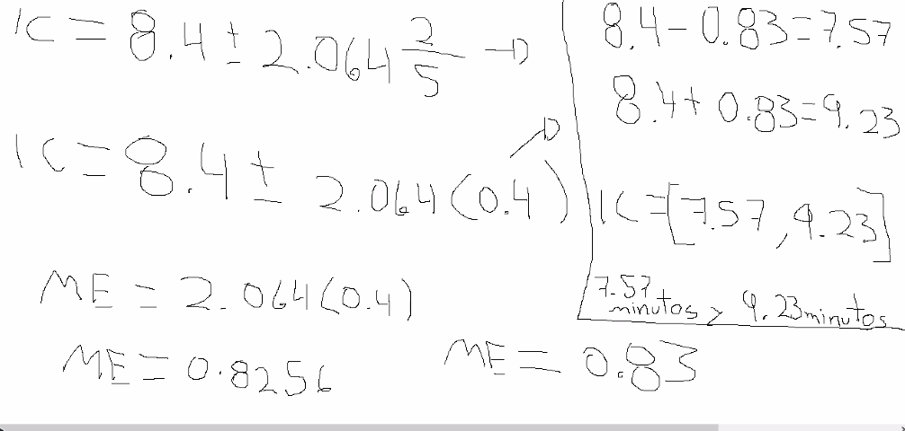
 |  |  |  |  | IC= x(media) +- S/raiz(n)
 |  |  |  |  | ic= 8.4 minutos |  | es+- 2.064 | por 2/raiz 25

Hoja3
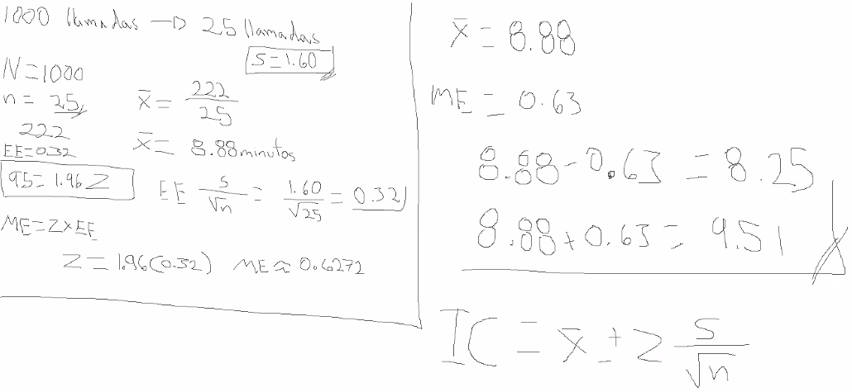
 | estudiantes | seleccionamos solo 10 |  |  |  |  | 1000 llamadas |  | 25 llamadas |  |  | X = 8.88
profe | 100 | 10 | 1000 confites |  | 30 rojos |  |  |  |  |  |  | ME = 0.63
 |  |  |  |  |  |  | N = 1000 |  |  |  |  | 8.88- 0.63 = 8.25
 |  |  |  |  |  |  | n 25 |  |  |  |  | 8.88 + 0.63 = 9.51
70 |  |  | calcular |  | 30/100 | es= 0.30 | tiempo suma llamada 222
80 |  |  |  |  |  | 0.30 x 100 = 30% |  |  |  |  |  | el 95 % de confianza sacnadolo con 9 5 es el
75
90 |  |  | 1000 x 0.30 | 300 | ---> rojos |  |  | X | 222/25 |  |  | IC = X promedio +- Z - S/RAIZ N
85 |  |  |  |  |  |  |  | X | 8.88 minutos
70
80 |  |  |  |  |  |  |  | desviacion | S = 1.60
95 |  |  |  |  |  |  |  |  | Z= ?
75
80 |  |  |  |  |  |  | 95 = 1.96 | error estandar |  |  | EE
promedio | 80 |  |  |  |  |  | Z=1.96 | EE | s/ raiz n | es= 1.60/ raiz de 25 | es= 0.32

n | 10 |  |  |  |  |  | ME= Z * EE
X promedio | 80
 |  |  |  |  |  |  | Z = 1.96(0.32) |  | ME == 0.6272
inferencia

